01_ファイル選択
1_ファイル選択

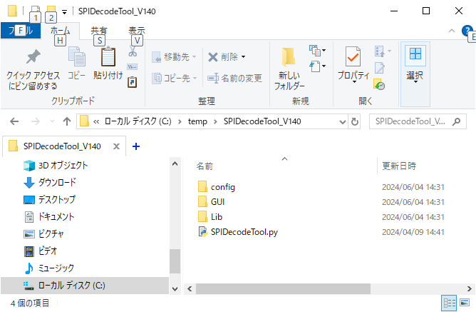

① 【SPIDecodeTool.py】をクリックし、
画面設定を開く

② 【選択】をクリックし、ファイル選択パネルを開く

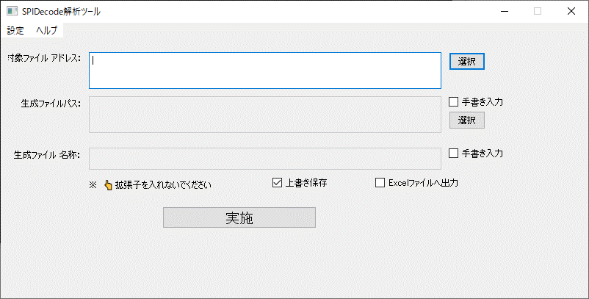

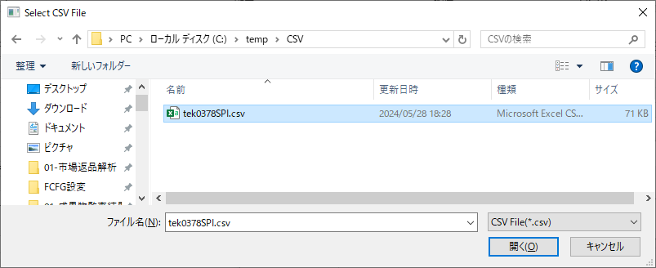

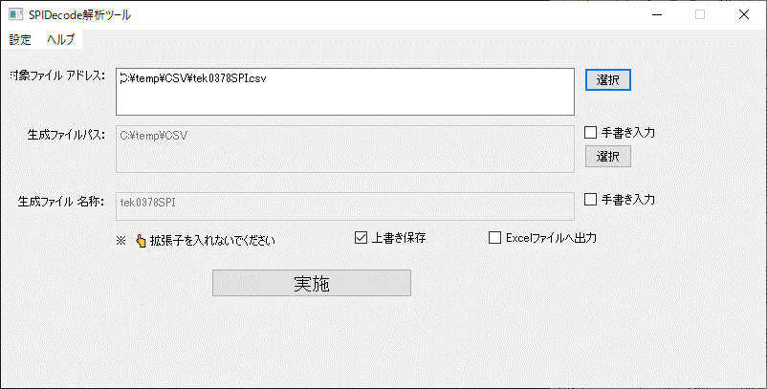

対象ファイル選択済み

02_生成結果出力
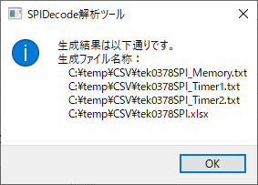
1.実施前提条件

 | 「01_ファイル選択」 | 実施が完了次第、本手順が実施できます

2.バイナリファイル結果出力(メモリエリア指定しない場合)

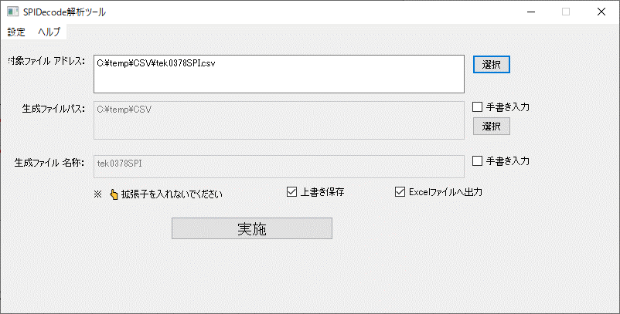

Excelファイルで出力したい場合のみ選択

① 【実施】をクリック

生成結果ログ

03_生成結果ログ説明1
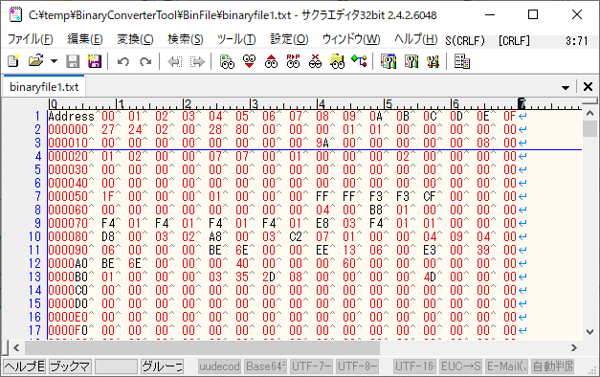
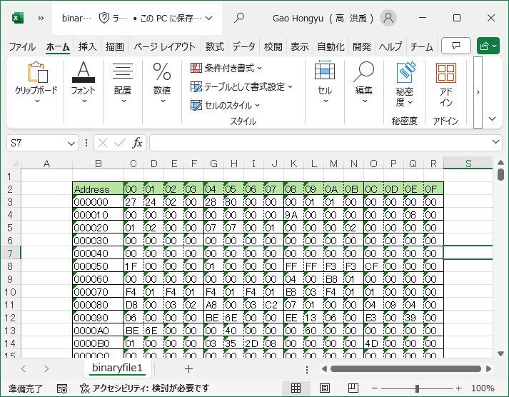
1.実施前提条件

 | 「02_生成結果出力」 | 実施が完了次第、本手順が実施できます

2.生成結果ログ説明1(*_Memory.txt)

対象ファイル内容
出力ファイル内容
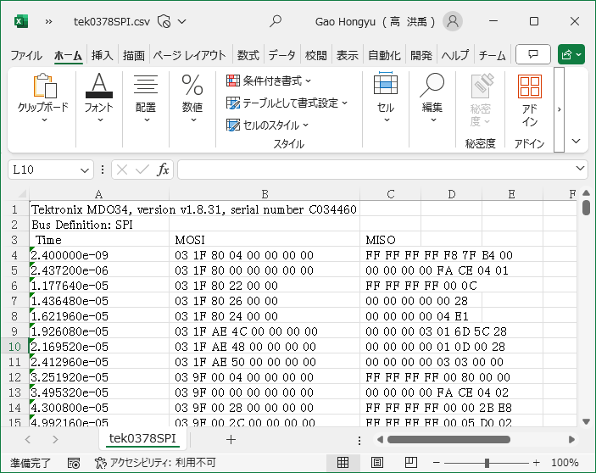
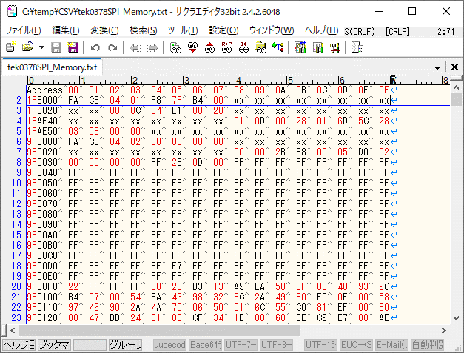

xxとは読取以外のエリアなので、
値未定

開始アドレス
メモリデータ

開始アドレス

メモリデータ

出力Excelファイル内容

04_生成結果ログ説明2
1.実施前提条件

 | 「02_生成結果出力」 | 実施が完了次第、本手順が実施できます

3.生成結果ログ説明2( *_Timer1.txt と *_Timer2.txt)

2.1 *_Timer1.txt

対象ファイル内容
出力ファイル内容

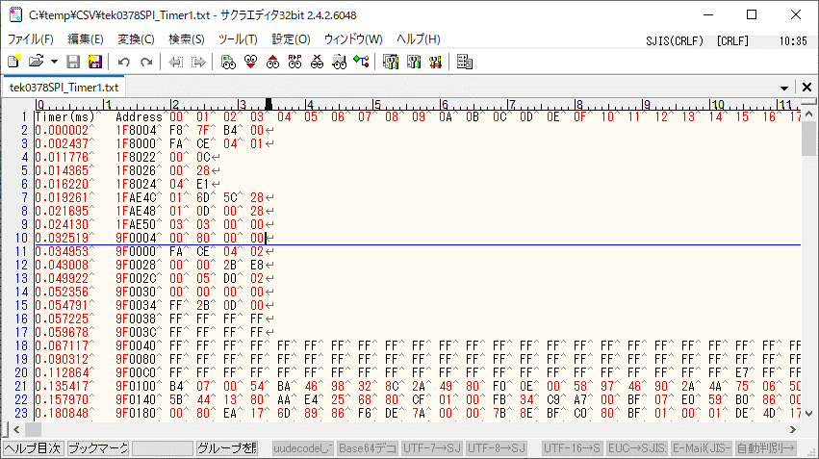

開始アドレス
メモリデータ

タイムスタンプ

2.2 *_Timer2.txt

対象ファイル内容
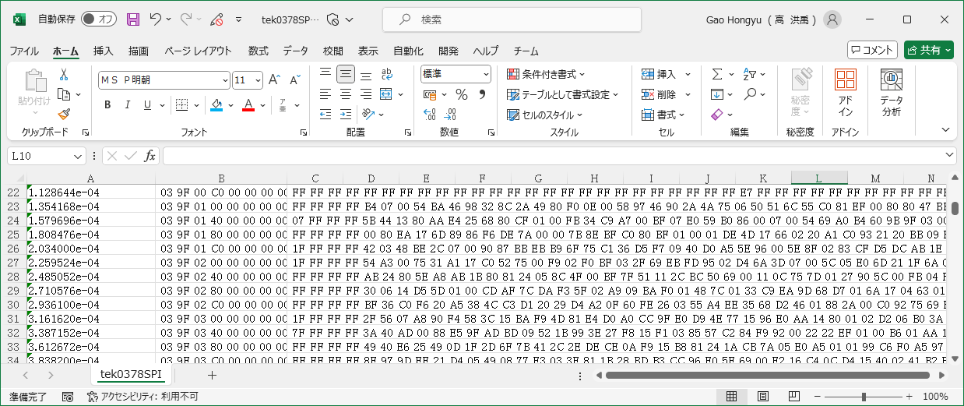

開始アドレス
メモリデータ

タイムスタンプ

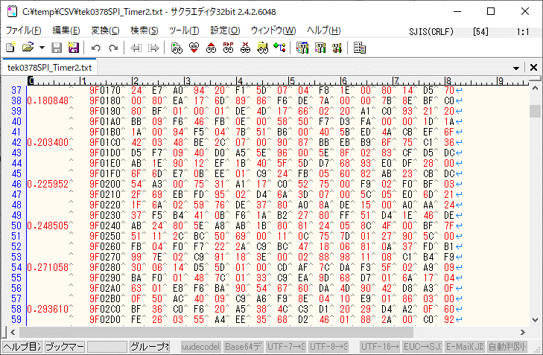
出力ファイル内容

05_生成結果ログ説明3
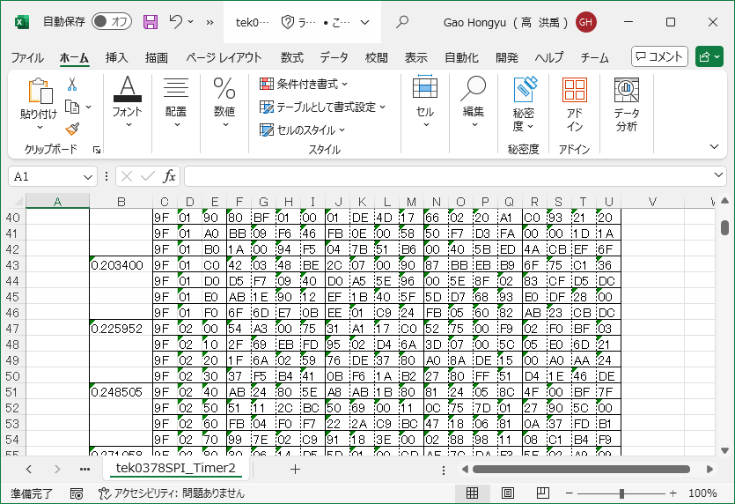
1.実施前提条件

 | 「02_生成結果出力」 | 実施が完了次第、本手順が実施できます

2.生成結果ログ説明3(Excelファイル)

2.1Memoryシート内容

対象ファイル内容
Memoryシート内容

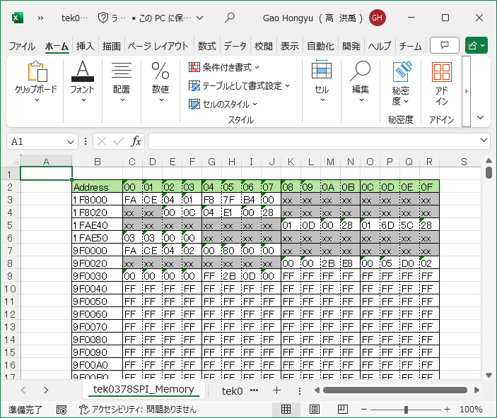

xxとは読取以外のエリアなので、
値未定
開始アドレス

メモリデータ

開始アドレス

メモリデータ

22 Time1シート内容

対象ファイル内容
Timer1シート内容

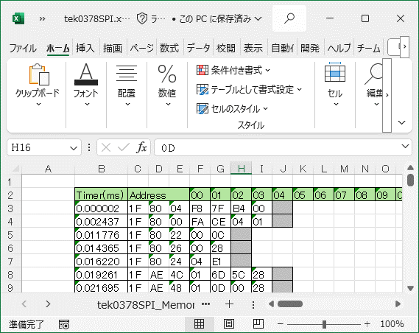

開始アドレス

メモリデータ
タイムスタンプ

2.3 Timer2シート

対象ファイル内容

開始アドレス
メモリデータ

タイムスタンプ

Timer2シート内容

12_Page Program(02h)
1.コマンドフォーマット説明

 | Command
 | ID |  | Description
 | 0x02 |  | Page Program

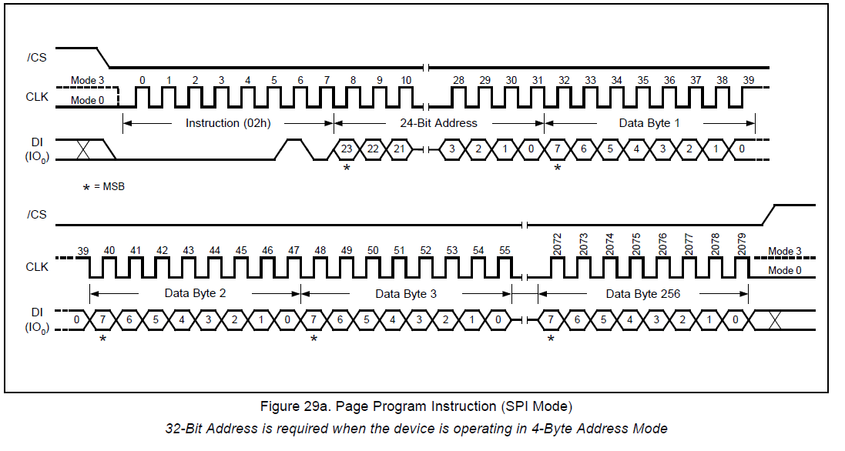

 | MSG#0
 |  | Message Format
 |  | D0 |  |  | D1 |  |  |  |  | D2 |  |  |  | D3 |  |  |  | D4 |  | D5 |  | D6 |  | D7 |  | ‥内容略‥ |  |  |  | D#n
 | DI | 02(固定) |  |  | Addr(b23-b16) |  |  |  |  | Addr(b15-b8) |  |  |  | Addr(b7-b0) |  |  |  | Data0 |  | Data1 |  | Data2 |  | Data3 |  | ‥内容略‥ |  |  |  | Data#(n-4)
 | DO | 未使用 |  |  |  |  |  |  |  |  |  |  |  |  |  |  |  |  |  |  |  |  |  |  |  | ‥内容略‥ |  |  |  | 未使用

 |  |  |  |  | Address Area |  |  |  |  |  |  |  |  |  |  |  |  | Data Area

2.コマンドフォーマット解析例

 | MSG#0
 |  | Message Format
 |  | D0 | D1 | D2 | D3 | D4 | D5 | D6 | D7 | D8 | D9 | D10 | D11 | D12 | D13 | D14 | D15 | D16 | D17 | D18 | D19 | D20 | D21 | D22 | D23 | D24 | D25 | D26 | D27 | D28 | D29 | D30 | D31 | D32 | D33 | D34 | D35 | D36 | D37 | D38 | D39 | D40 | D41
 | DI | 02 | 17 | C0 | 00 | FB | FA | 00 | 03 | 00 | 00 | 01 | 00 | 00 | 00 | 00 | 01 | 00 | 00 | 01 | 00 | 00 | 00 | 00 | 00 | 00 | 00 | 00 | 00 | 00 | 00 | 00 | 00 | 00 | 00 | 00 | 00 | 00 | 01 | 01 | 00 | 01 | 00
 | DO | FF | FF | FF | FF | FF | FF | FF | FF | FF | FF | FF | FF | FF | FF | FF | FF | FF | FF | FF | FF | FF | FF | FF | FF | FF | FF | FF | FF | FF | FF | FF | FF | FF | FF | FF | FF | FF | FF | FF | FF | FF | FF

 | Address |  | 00 | 01 | 02 | 03 | 04 | 05 | 06 | 07 | 08 | 09 | 0A | 0B | 0C | 0D | 0E | 0F
 | 17C000 |  | FB | FA | 00 | 03 | 00 | 00 | 01 | 00 | 00 | 00 | 00 | 01 | 00 | 00 | 01 | 00
 | 17C010 |  | 00 | 00 | 00 | 00 | 00 | 00 | 00 | 00 | 00 | 00 | 00 | 00 | 00 | 00 | 00 | 00
 | 17C020 |  | 00 | 01 | 01 | 00 | 01 | 00

13_Read Data(03h)
1.コマンドフォーマット説明

 |  | Command
 |  | ID |  | Description
 |  | 0x03 |  | Read Data

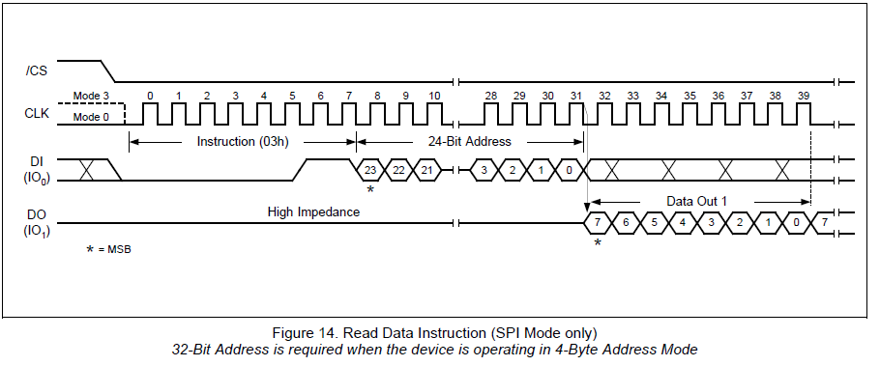

 |  | Type1(n(Data Size) <= 1020)

 |  |  | MSG#0
 |  |  |  |  | Message Format
 |  |  |  |  | D0 |  |  | D1 |  |  |  |  |  | D2 |  |  |  |  | D3 |  |  |  |  | D4 |  | D5 | D6 | D7 | ‥内容略‥ | D#n
 |  |  | DI |  | 03(固定) |  |  | Addr(b23-b16) |  |  |  |  |  | Addr(b15-b8) |  |  |  |  | Addr(b7-b0) |  |  |  |  | 未使用 |  |  |  |  | ‥内容略‥ | 未使用
 |  |  | DO |  | 未使用 |  |  |  |  |  |  |  |  |  |  |  |  |  |  |  |  |  |  | Data0 |  | Data1 | Data2 | Data3 | ‥内容略‥ | Data#(n-4)

 |  |  |  |  |  |  |  | Address Area |  |  |  |  |  |  |  |  |  |  |  |  |  |  |  | Data Area

 |  | Type2(n(Data Size) > 1020)

 |  |  | MSG#0
 |  |  |  |  | Message Format
 |  |  |  |  | D0 |  |  | D1 |  |  |  |  |  | D2 |  |  |  |  | D3 |  |  |  |  | D4 |  | D5 | D6 | D7 | ‥内容略‥ | D#1023
 |  |  | DI |  | 03(固定) |  |  | Addr(b23-b16) |  |  |  |  |  | Addr(b15-b8) |  |  |  |  | Addr(b7-b0) |  |  |  |  | 未使用 |  |  |  |  | ‥内容略‥ | 未使用
 |  |  | DO |  | 未使用 |  |  |  |  |  |  |  |  |  |  |  |  |  |  |  |  |  |  | Data0 |  | Data1 | Data2 | Data3 | ‥内容略‥ | Data#1019

 |  |  |  |  |  |  |  | Address Area |  |  |  |  |  |  |  |  |  |  |  |  |  |  |  | Data Area

 |  |  | MSG#1
 |  |  |  |  | Message Format
 |  |  |  |  | D0 |  |  |  |  |  | D1 |  |  |  |  | ‥内容略‥ |  |  |  | D#1023
 |  |  | DI |  | 未使用 |  |  |  |  |  |  |  |  |  |  | ‥内容略‥ |  |  |  | 未使用
 |  |  | DO |  | Data#1020 |  |  |  |  |  | Data#1021 |  |  |  |  | ‥内容略‥ |  |  |  | Data#2043

 |  |  |  |  | Data Area

 |  |  | ‥MSG略‥

 |  |  | MSG#m
 |  |  |  |  | Message Format
 |  |  |  |  | D0 |  |  |  |  |  |  |  |  |  | D1 |  |  |  |  |  |  |  | ‥内容略‥ |  | D#n
 |  |  | DI |  | 未使用 |  |  |  |  |  |  |  |  |  |  |  |  |  |  |  |  |  | ‥内容略‥ |  | 未使用
 |  |  | DO |  | Data#(m * 1024 - 4 + 0) |  |  |  |  |  |  |  |  |  | Data#(m * 1024 - 4 + 1) |  |  |  |  |  |  |  | ‥内容略‥ |  | Data#(m * 1024 - 4 + n)

 |  |  |  |  | Data Area

2.コマンドフォーマット解析例

 | Type1(n(Data Size) <= 1020)

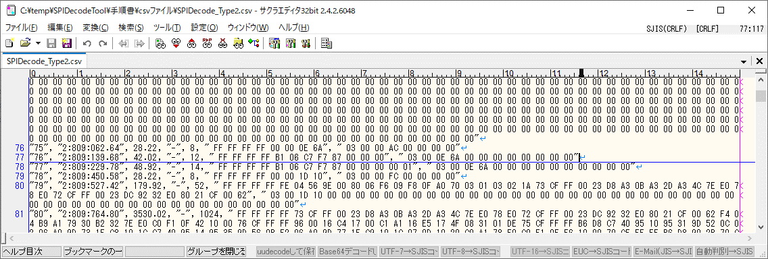

 |  |  | MSG#0
 |  |  |  |  | Message Format
 |  |  |  |  | D0 | D1 | D2 | D3 | D4 | D5 | D6 | D7 | D8 | D9 | D10 | D11
 |  |  | DI |  | 03 | 00 | 0E | 6A | 00 | 00 | 00 | 00 | 00 | 00 | 00 | 00
 |  |  | DO |  | FF | FF | FF | FF | B1 | 06 | C7 | F7 | 87 | 00 | 00 | 00

 |  |  | Address List
 |  |  | Address |  |  | 00 | 01 | 02 | 03 | 04 | 05 | 06 | 07 | 08 | 09 | 0A | 0B | 0C | 0D | 0E | 0F
 |  |  | 000E60 |  |  |  |  |  |  |  |  |  |  |  |  | B1 | 06 | C7 | F7 | 87 | 00
 |  |  | 000E70 |  |  | 00 | 00

 | Type2(n(Data Size) > 1020)

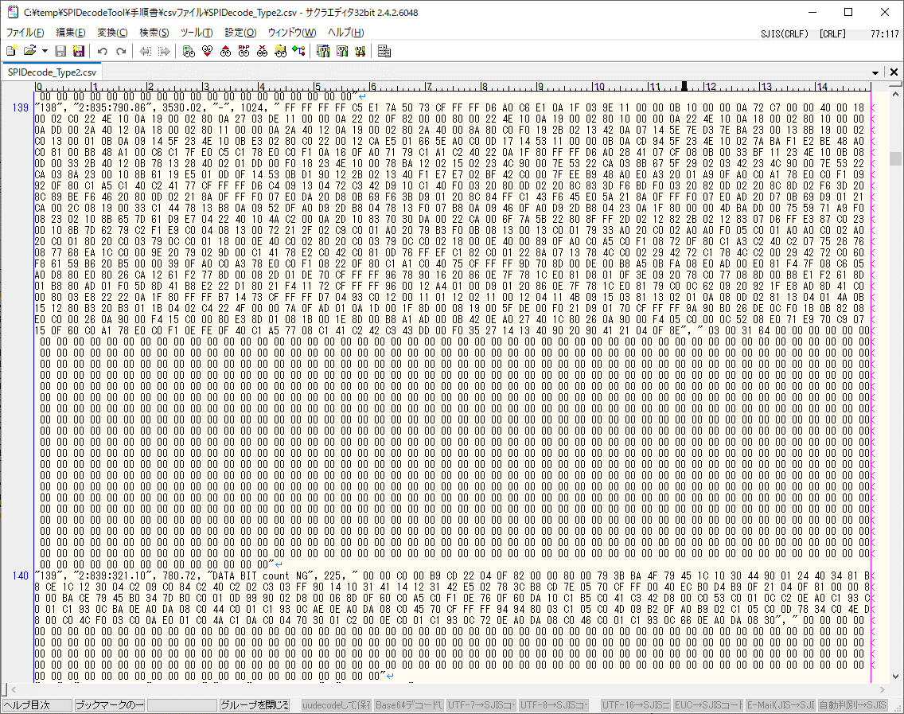

 |  |  | MSG#0
 |  |  |  |  | Message Format
 |  |  |  |  | D0 | D1 | D2 | D3 | D4 | D5 | D6 | D7 | D8 | D9 | D10 | ‥内容略‥ |  |  |  | D1021 |  | D1022 | D1023
 |  |  | DI |  | 03 | 00 | 31 | 64 | 00 | 00 | 00 | 00 | 00 | 00 | 00 | ‥内容略‥ |  |  |  | 00 |  | 00 | 00
 |  |  | DO |  | FF | FF | FF | FF | C5 | E1 | 7A | 50 | 73 | CF | FF | ‥内容略‥ |  |  |  | 04 |  | 0F | 8E

 |  |  | MSG#1
 |  |  |  |  | Message Format
 |  |  |  |  | D0 | D1 | D2 | D3 | D4 | D5 | D6 | D7 | D8 | D9 | D10 | ‥内容略‥ |  |  |  | D222 |  | D223 | D224
 |  |  | DI |  | 00 | 00 | 00 | 00 | 00 | 00 | 00 | 00 | 00 | 00 | 00 | ‥内容略‥ |  |  |  | 00 |  | 00 | 00
 |  |  | DO |  | 00 | 00 | C0 | 00 | B9 | CD | 22 | 04 | 0F | 82 | 00 | ‥内容略‥ |  |  |  | DA |  | 08 | 30

 |  |  | Address List
 |  |  | Address |  |  | 00 | 01 | 02 | 03 | 04 | 05 | 06 | 07 | 08 | 09 | 0A | 0B | 0C | 0D | 0E | 0F
 |  |  | 003160 |  |  |  |  |  |  | C5 | E1 | 7A | 50 | 73 | CF | FF | FF | D6 | A0 | C6 | E1
 |  |  | 003170 |  |  | 0A | 1F | 03 | 9E | 11 | 00 | 00 | 0B | 10 | 00 | 00 | 0A | 72 | C7 | 00 | 00
 |  |  | 003180 |  |  | 40 | 00 | 18 | 00 | 02 | C0 | 22 | 4E | 10 | 0A | 19 | 00 | 02 | 80 | 0A | 27
 |  |  | 003190 |  |  | 03 | DE | 11 | 00 | 00 | 0A | 22 | 02 | 0F | 82 | 00 | 00 | 80 | 00 | 22 | 4E
 |  |  | 0031A0 |  |  | 10 | 0A | 19 | 00 | 02 | 80 | 10 | 00 | 00 | 0A | 22 | 4E | 10 | 0A | 18 | 00
 |  |  | 0031B0 |  |  | 02 | 80 | 10 | 00 | 00 | 0A | DD | 00 | 2A | 40 | 12 | 0A | 18 | 00 | 02 | 80
 |  |  | 0031C0 |  |  | 11 | 00 | 00 | 0A | 2A | 40 | 12 | 0A | 19 | 00 | 02 | 80 | 2A | 40 | 00 | 8A
 |  |  | 0031D0 |  |  | 80 | C0 | F0 | 19 | 2B | 02 | 13 | 42 | 0A | 07 | 14 | 5E | 7E | D3 | 7E | BA
 |  |  | 0031E0 |  |  | 23 | 00 | 13 | 8B | 19 | 00 | 02 | C0 | 13 | 00 | 01 | 0B | 0A | 09 | 14 | 5F
 |  |  | 0031F0 |  |  | 23 | 4E | 10 | 0B | E3 | 02 | 80 | C0 | 22 | 00 | 12 | CA | E5 | 01 | 66 | 5E
 |  |  | 003200 |  |  | A0 | C0 | 0D | 17 | 14 | 53 | 11 | 00 | 00 | 0B | 0A | CD | 94 | 5F | 23 | 4E
 |  |  | 003210 |  |  | 10 | 02 | 7A | BA | F1 | E2 | BE | 48 | A0 | C0 | 81 | 00 | B8 | 48 | A1 | 00
 |  |  | 003220 |  |  | C6 | C1 | 7F | E0 | C5 | C1 | 78 | E0 | C0 | F1 | 0A | 16 | 0F | A0 | 71 | 79
 |  |  | 003230 |  |  | C1 | A1 | C2 | 40 | 22 | 0A | 1F | 80 | FF | FF | D6 | A0 | 28 | 41 | 07 | CF
 |  |  | 003240 |  |  | 08 | 0B | 00 | 33 | BF | 11 | 23 | 4E | 10 | 0B | 08 | 0D | 00 | 33 | 2B | 40
 |  |  | 003250 |  |  | 12 | 0B | 78 | 13 | 28 | 40 | 02 | 01 | DD | 00 | F0 | 18 | 23 | 4E | 10 | 00
 |  |  | 003260 |  |  | 78 | BA | 12 | 02 | 15 | 02 | 23 | 4C | 90 | 00 | 7E | 53 | 22 | CA | 03 | 8B
 |  |  | 003270 |  |  | 67 | 5F | 29 | 02 | 03 | 42 | 23 | 4C | 90 | 00 | 7E | 53 | 22 | CA | 03 | 8A
 |  |  | 003280 |  |  | 23 | 00 | 10 | 8B | 61 | 19 | E5 | 01 | 0D | 0F | 14 | 53 | 0B | D1 | 90 | 12
 |  |  | 003290 |  |  | 2B | 02 | 13 | 40 | F1 | E7 | E7 | 02 | BF | 42 | C0 | 00 | 7F | EE | B9 | 48
 |  |  | 0032A0 |  |  | A0 | E0 | A3 | 20 | 01 | A9 | 0F | A0 | C0 | A1 | 78 | E0 | C0 | F1 | 09 | 92
 |  |  | 0032B0 |  |  | 0F | 80 | C1 | A5 | C1 | 40 | C2 | 41 | 77 | CF | FF | FF | D6 | C4 | 09 | 13
 |  |  | 0032C0 |  |  | 04 | 72 | C3 | 42 | D9 | 10 | C1 | 40 | F0 | 03 | 20 | 80 | 0D | 02 | 20 | 8C
 |  |  | 0032D0 |  |  | 83 | 3D | F6 | BD | F0 | 03 | 20 | 82 | 0D | 02 | 20 | 8C | 8D | 02 | F6 | 3D
 |  |  | 0032E0 |  |  | 20 | 8C | 89 | BE | F6 | 46 | 20 | 80 | 0D | 02 | 21 | 8A | 0F | FF | F0 | 07
 |  |  | 0032F0 |  |  | E0 | DA | 20 | D8 | 0B | 69 | F6 | 3B | D9 | 01 | 20 | 8C | 84 | FF | C1 | 43
 |  |  | 003300 |  |  | F6 | 45 | E0 | 5A | 21 | 8A | 0F | FF | F0 | 07 | E0 | AD | 20 | D7 | 0B | 69
 |  |  | 003310 |  |  | D9 | 01 | 21 | CA | 00 | 2C | 08 | 19 | 00 | 33 | C1 | 44 | 78 | 13 | B8 | 0A
 |  |  | 003320 |  |  | 09 | 52 | 0F | A0 | D9 | 2D | B8 | 04 | 78 | 13 | F0 | 07 | B8 | 0A | 09 | 46
 |  |  | 003330 |  |  | 0F | A0 | D9 | 2D | B8 | 04 | 23 | 0A | 1F | 80 | 00 | 00 | 4D | BA | DD | 00
 |  |  | 003340 |  |  | 75 | 59 | 71 | A9 | F0 | 08 | 23 | 02 | 10 | 8B | 65 | 7D | 61 | D9 | E7 | 04
 |  |  | 003350 |  |  | 22 | 40 | 10 | 4A | C2 | 00 | 0A | 2D | 10 | 83 | 70 | 30 | DA | 00 | 22 | CA
 |  |  | 003360 |  |  | 00 | 6F | 7A | 5B | 22 | 80 | 8F | FF | 2D | 02 | 12 | 82 | 2B | 02 | 12 | 83
 |  |  | 003370 |  |  | 07 | D6 | FF | E3 | 87 | C0 | 23 | 00 | 10 | 8B | 7D | 62 | 79 | C2 | F1 | E9
 |  |  | 003380 |  |  | C0 | 04 | 08 | 13 | 00 | 72 | 21 | 2F | 02 | C9 | C0 | 01 | A0 | 20 | 79 | B3
 |  |  | 003390 |  |  | F0 | 0B | 08 | 13 | 00 | 13 | C0 | 01 | 79 | 33 | A0 | 20 | C0 | 02 | A0 | A0
 |  |  | 0033A0 |  |  | F0 | 05 | C0 | 01 | A0 | A0 | C0 | 02 | A0 | 20 | C0 | 01 | 80 | 20 | C0 | 03
 |  |  | 0033B0 |  |  | 79 | 0C | C0 | 01 | 18 | 00 | 0E | 40 | C0 | 02 | 80 | 20 | C0 | 03 | 79 | 0C
 |  |  | 0033C0 |  |  | C0 | 02 | 18 | 00 | 0E | 40 | 00 | 89 | 0F | A0 | C0 | A5 | C0 | F1 | 08 | 72
 |  |  | 0033D0 |  |  | 0F | 80 | C1 | A3 | C2 | 40 | C2 | 07 | 75 | 28 | 76 | 08 | 77 | 68 | EA | 1C
 |  |  | 0033E0 |  |  | C0 | 00 | 9E | 20 | 79 | 02 | 9D | 00 | C1 | 41 | 78 | E2 | C0 | 42 | C0 | 81
 |  |  | 0033F0 |  |  | 0D | 76 | FF | EF | C1 | 82 | C0 | 01 | 22 | 8A | 07 | 13 | 78 | 4C | C0 | 02
 |  |  | 003400 |  |  | 29 | 42 | 72 | C1 | 78 | 4C | C2 | 00 | 29 | 42 | 72 | C0 | 60 | F8 | 61 | 59
 |  |  | 003410 |  |  | B6 | 20 | B5 | 00 | 00 | 39 | 0F | A0 | C0 | A3 | 78 | E0 | C0 | F1 | 08 | 22
 |  |  | 003420 |  |  | 0F | 80 | C1 | A1 | C0 | 40 | 75 | CF | FF | FF | 9D | 70 | 8D | 00 | DE | 00
 |  |  | 003430 |  |  | B8 | A5 | 0B | FA | 08 | E0 | AD | 00 | E0 | 81 | F4 | 7F | 08 | C6 | 05 | A0
 |  |  | 003440 |  |  | D8 | 80 | E0 | 80 | 26 | CA | 12 | 61 | F2 | 77 | 8D | 00 | 08 | 2D | 01 | DE
 |  |  | 003450 |  |  | 70 | CF | FF | FF | 96 | 78 | 90 | 16 | 20 | 86 | 0E | 7F | 78 | 1C | E0 | 81
 |  |  | 003460 |  |  | D8 | 01 | 0F | 3E | 09 | 20 | 78 | C0 | 77 | 08 | 8D | 00 | B8 | E1 | F2 | 61
 |  |  | 003470 |  |  | 8D | 01 | B8 | 80 | AD | 01 | F0 | 5D | 8D | 41 | B8 | E2 | 22 | D1 | 80 | 21
 |  |  | 003480 |  |  | F4 | 11 | 72 | CF | FF | FF | 96 | 00 | 12 | A4 | 01 | 00 | D9 | 01 | 20 | 86
 |  |  | 003490 |  |  | 0E | 7F | 78 | 1C | E0 | 81 | 79 | C0 | 0C | 62 | 09 | 20 | 92 | 1F | E8 | AD
 |  |  | 0034A0 |  |  | 8D | 41 | C0 | 00 | 80 | 03 | E8 | 22 | 22 | 0A | 1F | 80 | FF | FF | B7 | 14
 |  |  | 0034B0 |  |  | 73 | CF | FF | FF | D7 | 04 | 93 | C0 | 12 | 00 | 11 | 01 | 12 | 02 | 11 | 00
 |  |  | 0034C0 |  |  | 12 | 04 | 11 | 4B | 09 | 15 | 03 | 81 | 13 | 02 | 01 | 0A | 08 | 0D | 02 | 81
 |  |  | 0034D0 |  |  | 13 | 04 | 01 | 4A | 0B | 15 | 12 | 80 | B3 | 20 | B3 | 01 | 1B | 04 | 02 | C4
 |  |  | 0034E0 |  |  | 22 | 4F | 00 | 00 | 7A | 0F | AD | 01 | 0A | 1D | 00 | 1F | 8D | 00 | 08 | 19
 |  |  | 0034F0 |  |  | 00 | 5F | DE | 00 | F0 | 21 | D9 | 01 | 70 | CF | FF | FF | 9A | 90 | B0 | 26
 |  |  | 003500 |  |  | DE | 0C | F0 | 1B | 0B | 82 | 08 | E0 | C0 | 00 | 26 | 0A | 90 | 00 | F4 | 15
 |  |  | 003510 |  |  | C0 | 00 | 80 | E3 | 8D | 01 | 08 | 1B | 00 | 1E | 8D | 00 | B8 | A1 | AD | 00
 |  |  | 003520 |  |  | 0B | 42 | 0E | A0 | 27 | 40 | 1C | 80 | 26 | 0A | 90 | 00 | F4 | 05 | C0 | 00
 |  |  | 003530 |  |  | 0C | 52 | 08 | E0 | 71 | E9 | 70 | C9 | 07 | 15 | 0F | 60 | C0 | A1 | 78 | E0
 |  |  | 003540 |  |  | C0 | F1 | 0E | FE | 0F | 40 | C1 | A5 | 77 | 08 | C1 | 41 | C2 | 42 | C3 | 43
 |  |  | 003550 |  |  | DD | 00 | F0 | 35 | 27 | 14 | 13 | 40 | 90 | 20 | 90 | 41 | 21 | 04 | 0F | 8E
 |  |  | 003560 |  |  | 00 | 00 | C0 | 00 | B9 | CD | 22 | 04 | 0F | 82 | 00 | 00 | 80 | 00 | 79 | 3B
 |  |  | 003570 |  |  | BA | 4F | 79 | 45 | 1C | 10 | 30 | 44 | 90 | 01 | 24 | 40 | 34 | 81 | B8 | CE
 |  |  | 003580 |  |  | 1C | 12 | 30 | 04 | C2 | 09 | C0 | 84 | C2 | 40 | C2 | 02 | C3 | 03 | FF | 90
 |  |  | 003590 |  |  | 14 | 10 | 31 | 41 | 14 | 12 | 31 | 42 | E5 | 02 | 78 | 3C | B8 | CD | 7E | 05
 |  |  | 0035A0 |  |  | 70 | CF | FF | 00 | 40 | EC | B0 | D4 | B9 | 0F | 21 | 04 | 0F | 81 | 00 | 00
 |  |  | 0035B0 |  |  | 80 | 00 | BA | CE | 79 | 45 | B0 | 34 | 7D | B0 | C0 | 01 | 0D | 99 | 90 | 02
 |  |  | 0035C0 |  |  | D8 | 00 | 06 | 8D | 0F | 60 | C0 | A5 | C0 | F1 | 0E | 76 | 0F | 60 | DA | 10
 |  |  | 0035D0 |  |  | C1 | B5 | C0 | 41 | C3 | 42 | D8 | 00 | C0 | 53 | C0 | 01 | 0C | C2 | 0E | A0
 |  |  | 0035E0 |  |  | C1 | 93 | C0 | 01 | C1 | 93 | 0C | BA | 0E | A0 | DA | 08 | C0 | 44 | C0 | 01
 |  |  | 0035F0 |  |  | C1 | 93 | 0C | AE | 0E | A0 | DA | 08 | C0 | 45 | 70 | CF | FF | FF | 94 | 94
 |  |  | 003600 |  |  | 80 | 03 | C1 | 05 | C0 | 4D | 09 | B2 | 0F | A0 | B9 | 02 | C1 | 05 | C0 | 0D
 |  |  | 003610 |  |  | 78 | 34 | C0 | 4E | D8 | 00 | C0 | 4C | F0 | 03 | C0 | 0A | E0 | 01 | C0 | 4A
 |  |  | 003620 |  |  | C1 | 0A | C0 | 04 | 70 | 30 | 01 | C2 | 00 | 0E | C0 | 01 | C1 | 93 | 0C | 72
 |  |  | 003630 |  |  | 0E | A0 | DA | 08 | C0 | 46 | C0 | 01 | C1 | 93 | 0C | 66 | 0E | A0 | DA | 08
 |  |  | 003640 |  |  | 30

14_Fast Read(0Bh)
1.コマンドフォーマット説明

 | Command
 | ID |  | Description
 | 0x0B |  | Fast Read

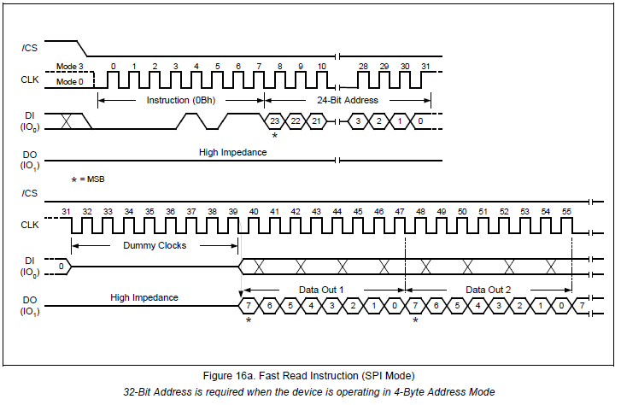

 | MSG#0
 |  | Message Format
 |  | D0 |  |  | D1 |  |  |  |  |  | D2 |  |  |  |  | D3 |  |  | D4 | D5 | D6 | D7 | D8 | ‥内容略‥ | D#n
 | DI | 0B(固定) |  |  | Addr(b23-b16) |  |  |  |  |  | Addr(b15-b8) |  |  |  |  | Addr(b7-b0) |  |  | Dummy | 未使用 |  |  |  | ‥内容略‥ | 未使用
 | DO | 未使用 |  |  |  |  |  |  |  |  |  |  |  |  |  |  |  |  | Dummy | Data0 | Data1 | Data2 | Data3 | ‥内容略‥ | Data#(n-5)

 |  |  |  |  | Address Area |  |  |  |  |  |  |  |  |  |  |  |  |  |  | Data Area

2.コマンドフォーマット解析例

 | MSG#0
 |  | Message Format
 |  | D0 | D1 | D2 | D3 | D4 | D5 | D6 | D7 | D8 | D9 | D10
 | DI | 0B | 17 | 10 | 00 | 00 | 00 | 00 | 00 | 00 | 00 | 00
 | DO | FF | FF | FF | FF | FF | 00 | 00 | FF | FF | FF | FF

 | Address List
 | Address |  | 00 | 01 | 02 | 03 | 04 | 05 | 06 | 07 | 08 | 09 | 0A | 0B | 0C | 0D | 0E | 0F
 | 171000 |  | 00 | 00 | FF | FF | FF | FF

